Gaara Soft
Tabla 3. Plantilla del Documento de Diseño
CONCEPTO
Título | Planes Walkers
Estudio/Diseñadores | Gaara Soft / Juan Camilo Castaño Loaiza – Jhonny Alejandro Arango
Género | Plataforma
Plataforma | Computador de escritorio o Laptop con sistema operativo LINUX
Versión | V 1.1
GitHub | https://github.com/AlejandroArango/Plataforma
Sinopsis de Jugabilidad y Contenido | En uno o dos párrafos, describir la esencia de jugar el juego. Incluir un poco del contenido que tendrá,
Categoría | Megaman: Comparte muchas semejanzas con el juedo de megaman, como lo es la jugabilidad, la diferencia radica en la super historia. Magic the Gathering: Nos basamos en este juego para crear los nombres de los personajes.
Licencia | Licencia MIT Copyright (c) 2016 Gaara Soft Permission is hereby granted, free of charge, to any person obtaining a copy of this software and associated documentation files (the "Software"), to deal in the Software without restriction, including without limitation the rights to use, copy, modify, merge, publish, distribute, sublicense, and/or sell copies of the Software, and to permit persons to whom the Software is furnished to do so, subject to the following conditions: The above copyright notice and this permission notice shall be included in all copies or substantial portions of the Software. THE SOFTWARE IS PROVIDED "AS IS", WITHOUT WARRANTY OF ANY KIND, EXPRESS OR IMPLIED, INCLUDING BUT NOT LIMITED TO THE WARRANTIES OF MERCHANTABILITY, FITNESS FOR A PARTICULAR PURPOSE AND NONINFRINGEMENT. IN NO EVENT SHALL THE AUTHORS OR COPYRIGHT HOLDERS BE LIABLE FOR ANY CLAIM, DAMAGES OR OTHER LIABILITY, WHETHER IN AN ACTION OF CONTRACT, TORT OR OTHERWISE, ARISING FROM, OUT OF OR IN CONNECTION WITH THE SOFTWARE OR THE USE OR OTHER DEALINGS IN THE SOFTWARE.
Mecánica | El jugador debera saltar, disparar he interactuar con puzzles para lograr completar cada nivel. El puede seleccionar que niveles enfrentar y asi crear su propia historia
Tecnología | El juego funciona en maquinas con SO Linux y lenguaje Python y librería PyGame previamente instalados.
Público | El juego fue creado para jugadores de todas las edades, especialmente mayores de 10 años. Jugadores regulares
HISTORIAL DE VERSIONES
El Documento de Diseño es un artefacto que siempre estará sujeto a cambios, por lo tanto, un control para las diferentes versiones del documento y de los cambios que se han hecho es esencial. El número de versión varía de acuerdo a si es un cambio mínimo o uno muy radical. El historial no se incluye en un documento que se somete a revisión por una empresa o grupo de desarrolladores debido a que incluye fechas, esto para evitar que juzguen la idea del juego como un concepto viejo.
V 1.0 | Planteamiento de los Niveles
V 1.1 | Planteamiento de los enemigos y su rol
V 1.2 | Planteamiento de la historia
VISIÓN GENERAL DEL JUEGO
Jace despierta un dia sin recordar mucho de su pasado, nota que un hombre mayor esta a su lado el cual le comenta que lo encontro en el bosque, El anciano le enseña como sobrebir en este complejo mundo, el se adentra de nuevo en el bosque buscando respuestas de lo que le sucedio descubriendo que el anciano era ser malvado teniendo que derrotarlo. Es aca donde comienza la historia de Jace el cual se aventurara en diferentes planos para encontrar la verdad de su pasado.
MECÁNICA DEL JUEGO
Esta sección esencialmente describe lo que el jugador puede hacer y cómo puede hacerlo. Describir las acciones del jugador, de preferencia en secuencia a cómo será en el juego.
Cámara | Desarrollo en 2-D
Periféricos | Teclado, Mouse
Controles | Teclas de dirección, tecla de espacio, tecla f

Puntaje | Internamente se manejara un conteo de los enemigos que se eliminen en cada nivel lo cual otorgara mejoras y logros.
Guardar/Cargar | Se manejara checkpoint a mitad de cada nivel y al finalizar se guardara la partida automaticamente. El medio de almacenaje sera en la carpeta en donde se encuentra el juego.
ESTADOS DEL JUEGO
* Menu Principal. * Menu de pausa. * Pantalla de juego.
INTERFACES
El juego va a contener 3 interfaces principales contenidad en una unica ventana.

Nombre de la Pantalla | Menu principal.
Descripción de la Pantalla | El usuario va a poder acceder a Iniciar el juego, iniciar nuevo juego y salir.
Estados del Juego | En la primera ejecucion del juego y en el menu de pausa.
Imagen | 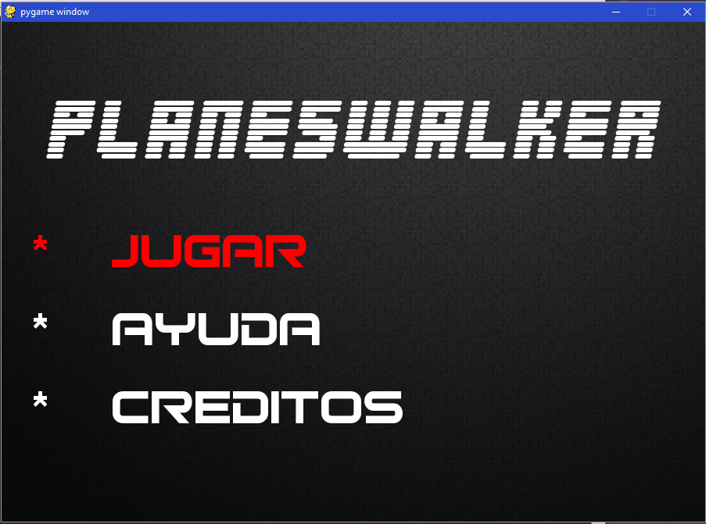

Nombre de la Pantalla | Menu de pausa
Descripción de la Pantalla | En este se puede detener el juego y tambien acceder a configuraciones del teclado, equipamiento, continuar o salir.
Estados del Juego | lo invoca las teclas escape y p. Esta pantalla invoca el menu principal, equipamiento y pantalla de juego.
Imagen | 

Nombre de la Pantalla | Pantalla de juego
Descripción de la Pantalla | Aquí se va a ejecutar el juego.
Estados del Juego | Lo invoca menu de selección de niveles y menu de pausa desde aquí se puede invocar el menu de pausa y la selección de equipamiento.
Imagen | 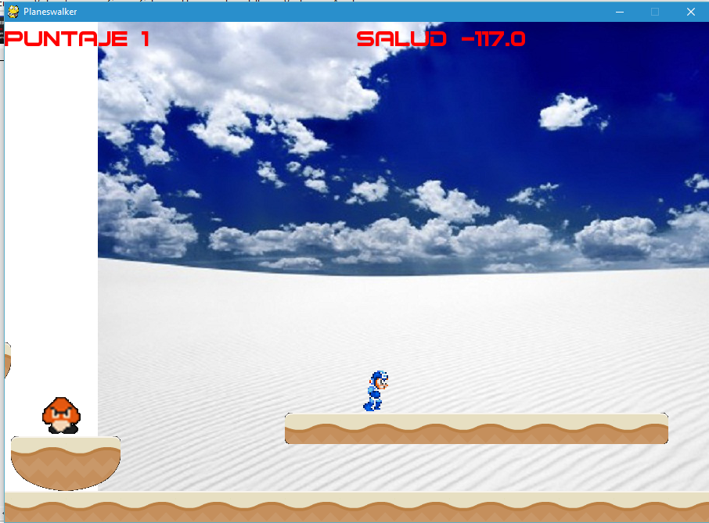
NIVELES
El juego cuenta con 6 niveles en los que se va a poder descubrir la verdadera historia de Jace.
Introduccion
Título del Nivel | El comienzo de todo.
Encuentro | Nivel introductorio
Descripción | Aca el jugador conocera los controles del juego, menus y una introduccion en la historia.
Objetivos | Superar obstaculos, recoger su arma principal y derrotar al jefe del nivel
Progreso | Llegara a una ventana de selección de niveles, donde el escogera que nivel afrontar.
Enemigos | *Tropas de reconocimiento *Jefe del nivel: Nicol
Items | Pistola, Guantes, Gorra, Chaleco, Pantalón, Botas, Mochila
Personajes | Ninguno
Música y Efectos de Sonido Referencias de BGM y SFX | Musica suave, a medida que se avanza se genera efecto de preocupacion, sonido del menu, efectos de disparos y ambiente como truenos y lluvia
Nivel Agua:
Título del Nivel | Tief (Profundo)
Encuentro | Seleccionado por el jugador
Descripción | Nivel acuatico, el jugador debera enfrentar a criaturas marinas para llegar al objetivo final, derrotar a Tamiyo la cual protege el poder de imbuir el elemento agua a las armas. Tamiyo es debil contra los ataques naturales
Objetivos | Superar obstaculos, derrotar enemigos, decifrar acertijo para llegar al objetivo final, derrotar a Tamiyo
Progreso | Tras derrotar a Tamiyo, esta nos contara una breve historia de nuestro origen, dandonos el poder del agua
Enemigos | Wasser (agua), Fluten (aguas), Wassrig (aguado), Nass (humedo), Tamiyo
Items | Wasserpistole (pistola de agua)
Personajes | Ninguno
Música y Efectos de Sonido Referencias de BGM y SFX | Sonidos acuaticos, chapoteo, disparos bajo agua, musica suave
Nivel Fuego:
Título del Nivel | Ausgesetzt (expuesto)
Encuentro | Seleccionado por el jugador
Descripción | Nivel con tonos relacionados con el fuego, lleno de llamas y erupciones, el jugador debera superar los enemigos y asi llegar a resolver el acertijo que encierra a Nalaar, la protectora del elemento fuego, el cual sera imbuido en los guantes
Objetivos | El jugador debera derrotar a Nalaar, para lograrlo debe resolver el acertijo y llegar hasta ella. Nalaar es debil a los ataques con agua.
Progreso | Tras terminar el nivel, Nalaar nos contara el secreto de los elemntos y como hacerles frente
Enemigos | Feuer (fuego), Brande (fuegos), Verbrennung (ardiente), Brutzelnd (candente), Nalaar
Items | Flamme Handschuh
Personajes | Ninguno
Música y Efectos de Sonido Referencias de BGM y SFX | Sonidos enfocados al fuego, tonos fuertes, sonidos de llamas y vapor
Nivel Bosque:
Título del Nivel | Gefahr (peligro)
Encuentro | Seleccionado por el jugador
Descripción | Nivel con tonos relacionados a la naturalez, con sonidos naturales y animales de fondo, los enemigos suelen confundirse con el fondo del juego
Objetivos | El jugador debera derrotar a Revane, para lograrlo debe resolver el acertijo y llegar hasta ella. Revane es debil a los ataques con fuego.
Progreso | Tras derrotar a Revane, ella nos otorgara las botas de montaña. Despues de esto nos contara en forma de acertijo que tanto la luz como la oscuridad se hacen el mismo daño, pero que juntas otorgan el verdadero camino
Enemigos | Pflanze (planta), Schlingpflanze (enredadera), Schimmel (moho), Salat (lechuga), Renave
Items | Wanderstiefel (botas de montaña)
Personajes | Ninguno
Música y Efectos de Sonido Referencias de BGM y SFX | Sonidos naturales, animales de fondo, efectos de ramas y viento.
Nivel Luz:
Título del Nivel | Beleuchtet (ilunimado)
Encuentro | Seleccionado por el jugador
Descripción | Nivel con tonalidades sacras, aca se nota claramente que se deben revolver varios acertijos para avanzar
Objetivos | El jugador debera derrotar a Tirel, para lograrlo debe resolver el acertijo y llegar hasta el. Tirel es debil a los ataques oscuros.
Progreso | Tras derrotar a Tirel, el nos otorgara Las ropas para el dia llamadas Tag. Despues de esto nos contara como fue el origen de Nicol y el parentesto que tenemos con este
Enemigos | Licht (luz), Blesse (resplandor), Blitz (destello), Glanz (esplendor), Tirel
Items | Tag (dia)
Personajes | Ninguno
Música y Efectos de Sonido Referencias de BGM y SFX | Sonidos religiosos, efentos de sonido de destellos o resplandor
Nivel Oscuridad:
Título del Nivel | Blind (ciego)
Encuentro | Seleccionado por el jugador
Descripción | Unos de los niveles mas difilez de pasar, se recomienda enfrentarlo al final, ya que las zonas suelen ser muy oscuras
Objetivos | El jugador debera derrotar a Liliana, para lograrlo debe resolver el acertijo y llegar hasta ella. Liliana es debil a los ataques de luz.
Progreso | Tras derrotar a Liliana, ella nos otorgara Las ropas para la noche llamadas Nacht. Despues de esto nos contara una leyenda, que tras haber obtenido las ropas de dia y de noche, se debe encontrar al sastre de los Elders, Henry Poole, quien nos mostrara el eclipse.
Enemigos | dunkel (oscuridad), Angst (miedo), Qual (angustia), Verzweiflung (desesperacion), Liliana
Items | Nacht (noche) (corregir)
Personajes | Ninguno
Música y Efectos de Sonido Referencias de BGM y SFX | Sonidos lugrubes, notas de terror y aullidos de lobos, aleteo de murcielagos
PROGRESO DEL JUEGO
EL juego va de la siguiente forma:
PERSONAJES
Estos son los personaje que se van a encontrar en el juego.
Nombre del Personaje | Jace, puede ser cambiado por el jugador
Descripción | personaje principal del juego, no se sabe si es hombre o mujer, pero se presume por su vestimenta que es hombre, viste de blanco y a medida que avanza sus atuendos cambian
Imagen | Fotografía o dibujo conceptual del personaje.
Concepto | Personaje principal, su motivacion en la historia es descucbrir quien es Nicol y su relacion con su pasado.
Encuentro | Inicio del juego
Habilidades | correr, saltar, disparar.
Armas | Pistola, Atuendos
Items | Pistola, Guantes, Gorra, Chaleco, Pantalón, Botas, Mochila
Personaje No-Jugable | PJ

Nombre del Personaje | Tamiyo (sacerdotisa del agua)
Descripción | Vestimentas azules, de su cabeza salen una especie de cuernos, tes nlanca
Imagen | Fotografía o dibujo conceptual del personaje.
Concepto | Jefe final del nivel Tief, encargada de proteger el elemento agua. Es una planeswalker que reside en Tief y conoce los secretos de nuestro origen.
Encuentro | Nivel Tief
Habilidades | Sumerge el campo en agua, ahí nada mas rapido. Dispara ondas de agua he invoca los Wasser
Armas | Wasserpistole
Items | Ninguno
Personaje No-Jugable | Tamiyo es la encargada de relatarnos un fragmento de la historia y enseñarnos sobre los diferentes elementos que se encuentran en los planos

Nombre del Personaje | Nalaar
Descripción | Ropas de color rojo, cabello en llamas, lleva unas gafas en la frente
Imagen | Fotografía o dibujo conceptual del personaje.
Concepto | Golpea y despues pregunta, se deja llevar por las emociones
Encuentro | Nivel Ausgesetzt
Habilidades | Invoca a los Feuer, genera columnas de fuego
Armas | Ninguna
Items | Ninguno
Personaje No-Jugable | Propectora del elemento fuego, sera la encargada de mostrarnos como los elemntos son fuertes y debiles a otros

Nombre del Personaje | Revane
Descripción | Vestimenta de color verde, orejas en forma de elfo, carga un bastos en forma de raiz
Imagen | Fotografía o dibujo conceptual del personaje.
Concepto | Observadora, se ve delicada pero posee una fuerza descomunal
Encuentro | Nivel Gefahr
Habilidades | Invoca los Pflanze el doble de cantidad que las otras sacerdotizas, veloz en el campo de batalla
Armas | Baston
Items | Wanderstiefel
Personaje No-Jugable | Revane es la encargada de darnos el acertijo para los nuevos niveles solo si se han superado los niveles anteriores.

Nombre del Personaje | Tirel
Descripción | Ropas blancas, posee una espada, tiene una capucha, se desconoce si es mujer u hombre pero al avanzar en la historia revela que tambien es una sacerdotiza.
Imagen | Fotografía o dibujo conceptual del personaje.
Concepto | Personalidad tranquila, ataca a distancia y cuerpo a cuerpo,
Encuentro | Nivel Beleuchtet
Habilidades | Enlistar las habilidades del personaje.
Armas | Espada de luz
Items | Tag
Personaje No-Jugable | Tirel es la encargada de de contarnos nuestra verdadera historia, aca descubrimos que somos una creacion de Nicol, tambien nos entregara el Tag

Nombre del Personaje | Liliana
Descripción | Mujer de cabellera larga y oscura, tes palida y mirada fria
Imagen | Fotografía o dibujo conceptual del personaje.
Concepto | Fria al momento de hablar, dice las cosas sin tacto, de personalidad sombria, se asemeja a una Succubus
Encuentro | Nivel Blind
Habilidades | Sumerge el campo en oscuridad, lo que no nos permite ver su ubicación, lanza magia desde sus manos
Armas | Ninguna
Items | Licht
Personaje No-Jugable | Liliana sera la encargada de comentarnos que debemos encontrar a un sastre legendario llamado Henry Poole, el cual nos creara el traje eclipse para poder enfrentar a Nicol

Nombre del Personaje | Nicol
Descripción | Figura humana, en realidad es un dragon ancestral, controla los elementos, excepto la luz
Imagen | Fotografía o dibujo conceptual del personaje.
Concepto | Para el todo es un juego, los años lo han llebado al aburrimiento, por ello crea realidades donde mira como seria todo dependiendo de las diferentes decisiones
Encuentro | Nivel Caos (falta por introducir)
Habilidades | Las habilidades de las 4 sacerdotisas (Fuego, Bosque, Agua, Oscuridad)
Armas | Ninguna
Items | Libro del inicio, con este se comienza una nueva historia en dificultad duro
Personaje No-Jugable | Villano de la historia, creador de todas las realidades, al inicio creemos que los hemos derrotado
ENEMIGOS
El juego cuenta con 4 tipos de enemigos, los cuales guardan el mismo concepto de diseño, se diferencian en el color según su nivel y varias sus movimientos

Nombre | dunkel, Licht, Pflanze, Feuer y Wasser
Descripción | Seres pequeños, son pasivos a menos que nos acerquemos, atacan a distancia, tienen poca vida
Encuentro | Durante el nivel
Imagen | Fotografía o dibujo conceptual del enemigo.
Habilidades | Disparar bolas elementales
Armas | Ninguna
Items | Ninguno

Nombre | Angst, Blesse, Schlingpflanze, Brande y Fluten
Descripción | enjambres pequeños(5x) de criaturas que se avalanzan y succionan nuestros PV
Encuentro | Durante el nivel
Imagen | Fotografía o dibujo conceptual del enemigo.
Habilidades | Succionar sangre, si se lleva puesto un traje elemental al que son fuertes succionan x2 los PV
Armas | NInguna
Items | Ninguno

Nombre | Qual, Blitz, Schimmel, Verbrennung y Wassrig
Descripción | seres voladores, en el caso de los Wassrig nadadores, disparan a distancia apenas tienen contacto con nosotros y nos persiguen hasta matarnos a menos que los eliminemos
Encuentro | Durante el nivel
Imagen | Fotografía o dibujo conceptual del enemigo.
Habilidades | Disparar rayos elementales
Armas | NInguna
Items | Ninguno

Nombre | Verzweiflung, Glanz, Salat, Brutzelnd y Nass
Descripción | Seres grandes y resistentes a los ataques, los enemigos pequeños se protegen con ellos
Encuentro | Despues de la mitad de cada nivel aparecen
Imagen | Fotografía o dibujo conceptual del enemigo.
Habilidades | Golpear
Armas | Ecudo
Items | Ninguno
HABILIDADES
Los personajes y los enemigos llegan a tener ciertas habilidades fuera de las acciones comunes, en esta sección se describen cada una de ellas.
ARMAS
En esta sección se describen las armas que aparecerán en el juego.
ITEMS
Todos los objetos especiales que ayudan al jugador a realizar los objetivos y progresar en el juego se mencionan aquí.
GUIÓN
En esta sección se incluyen todos los diálogos del juego. Estos pueden ser muy variantes o inexistentes dependiendo de la naturaleza del juego. El guión debe de incluir encabezados, nombres, diálogo, acción y transiciones.
LOGROS
* Wild Hunter: pasar el juego en dificultad normal y haber eliminado a 1000 enemigos. * Exterminio: eliminar 500 enemigos en total. * Fontanero: eliminar 100 enemigos en nivel agua. * Jardinero: eliminar 100 enemigos en bosque. * Iluminado: eliminar 100 enemigos en luz. * Tenebroso: eliminar 100 enemigos en oscuridad. * Asador: eliminar 100 enemigos en fuego.
MÚSICA Y SONIDOS
01-elemental-travel-full-sound-version-
IMÁGENES DE CONCEPTO
Mega Man , Goomba, Sprites varios.
MIEMBROS DEL EQUIPO
Juan Camilo Castaño Loaiza - Desarrollador y Diseñador
Jhonny Alejandro Arango - Desarrollador y Diseñador
DETALLES DE PRODUCCIÓN
Fecha de Inicio | 21 de Mayo de 2016
Fecha de Terminación | 4 de Junio de 2016
Presupuesto | Ninguno, mucho café
Links de Consulta: | www.programaradegames.com
 | www.pygame.org
 | www.nullege.com

